Planilha5
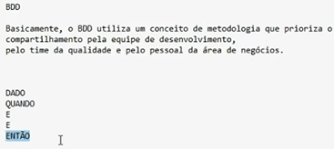
ID | CENÁRIO | CASO DE TESTE | BDD | STATUS | OBS | PASSOU
 |  |  | dado |  |  | FALHOU
 |  |  | quando |  |  | BLOQUEOU
 |  |  | então

